Detalhamento_Avarias
Detalhamento da Cobrança

Cliente | xxxx
Contrato: | xxxx

Placa: | RUN5B13 |  | VALOR TOTAL
Modelo: | KWID ZEN 1.0 12V SCE FLEX 4P C/AR |  | R$180.00
Cor: | BRANCO GLACIER

1 | Mão de obra troca do para-brisa | Valor | R$180.00
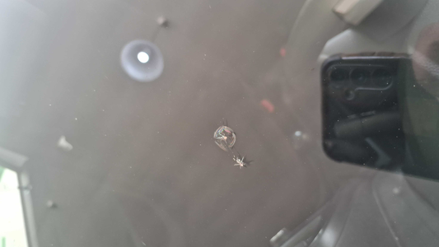

2 | PEÇA (cotação manual): parabrisa — Peça deve ser cotada à parte (informar valor manualmente). | Valor | R$0.00

